- 26 -
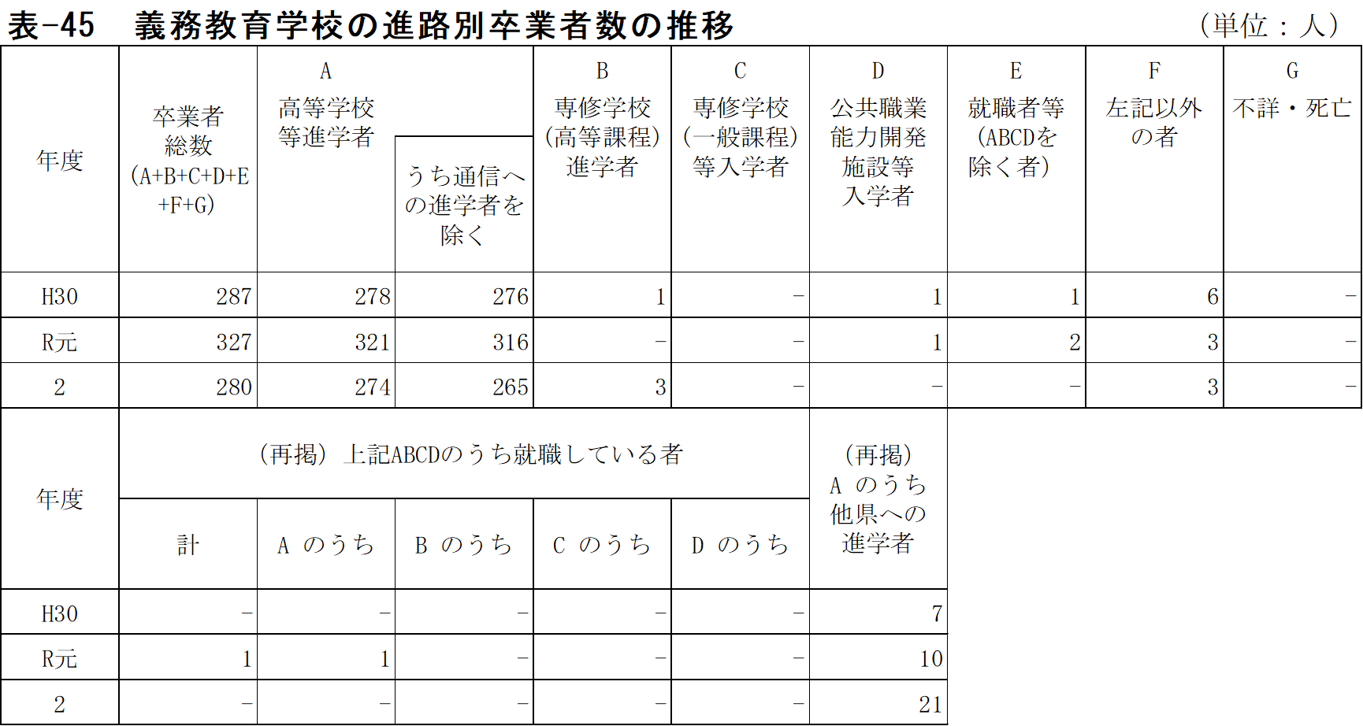
表-44 中学校の進路別卒業者数の推移 |  |  |  |  |  |  |  |  |  |  |  |  |  |  |  |  |  |  | (単位：人)
年度 | 卒業者総数 (A+B+C+D+E+F+G) | A |  | B | C | D | E |  |  |  | F | G | 左記ABCDのうち 就職している者 |  |  |  |  | (再掲) A のうち他県への進学者 | (再掲) 左記Ｅの有期雇用労働者のうち雇用契約期間が一年以上、かつフルタイム勤務相当の者
 |  | 高等学校等 進学者 |  | 専修学校(高等課程)進学者 | 専修学校(一般課程)等入学者 | 公共職業能力開発施設等入学者 | 就職者等 (ABCDを除く者） |  |  |  | 左記以外の者 | 不詳・死亡

 |  |  |  |  |  |  | 自営業主等 | 常用 労働者 |  | 臨時労働者
 |  |  | うち通信への進学者を除く |  |  |  |  |  |  |  |  |  | 計 | A の うち | B の うち | C の うち | D の うち
 |  |  |  |  |  |  |  | 無期雇用労働者 | 有期雇用労働者

H22 | 9,540 | 9,329 | 9,245 | 9 | 9 | 16 | 26 |  |  |  | 150 | 1 | 9 | 9 | - | - | - | 436 | …
23 | 9,168 | 8,950 | 8,879 | 39 | 5 | 13 | 23 |  |  |  | 137 | 1 | 15 | 15 | - | - | - | 417 | …
24 | 9,095 | 8,870 | 8,798 | 30 | 8 | 7 | 29 |  |  |  | 151 | - | 16 | 16 | - | - | - | 392 | …
25 | 9,173 | 8,978 | 8,924 | 35 | 1 | 8 | 25 |  |  |  | 126 | - | 12 | 11 | - | - | 1 | 474 | …
26 | 9,058 | 8,831 | 8,759 | 43 | 1 | 12 | 36 |  |  |  | 134 | 1 | 14 | 14 | - | - | - | 482 | …
27 | 8,977 | 8,759 | 8,696 | 45 | 9 | 14 | 31 |  |  |  | 119 | - | 10 | 10 | - | - | - | 508 | …
28 | 8,951 | 8,761 | 8,654 | 39 | - | 11 | 33 |  |  |  | 107 | - | 7 | 7 | - | - | - | 525 | …
29 | 8,743 | 8,574 | 8,463 | 39 | - | 9 | 36 |  |  |  | 83 | 2 | 5 | 5 | - | - | - | 537 | …
30 | 8,125 | 7,970 | 7,850 | 46 | - | 11 | 9 | 7 | 1 | 2 | 79 | - | 6 | 6 | - | - | - | 585 | -
R元 | 7,845 | 7,719 | 7,596 | 24 | - | 6 | 2 | 15 | 4 | - | 75 | - | 4 | 4 | - | - | - | 554 | 1
2 | 7,797 | 7,664 | 7,463 | 30 | 2 | 8 | 2 | 12 | 1 | - | 76 | 2 | 12 | 12 | - | - | - | 681 | -
（注）１ 平成29年度以前の「就職者等(左記ABCDを除く)」には、「雇用契約期間が1年未満で期間の
定めのある者」及び「雇用契約期間の長さにかかわらず短時間勤務の者」を含まない。

- 30 -
表-47 中学校の市町別・進路別卒業者数 |  |  |  |  |  |  |  |  |  |  |  |  |  |  |  |  | (単位：人)
 | 卒業者総数 (A+B+C+D+E+F+G) |  |  | A 高等学校等 進学者 |  | B 専修学校(高等課程)進学者 |  | C 専修学校(一般課程)等 入学者 |  | D 公共職業能力開発施設等 入学者 |  | E 就職者等 (ABCDを除く者） |  | F 左記以外 の者 |  | G 不詳・ 死亡

 | 計 | 男 | 女 | 男 | 女 | 男 | 女 | 男 | 女 | 男 | 女 | 男 | 女 | 男 | 女 | 男 | 女
県 計 | 7,797 | 3,999 | 3,798 | 3,925 | 3,739 | 13 | 17 | - | 2 | 6 | 2 | 8 | 7 | 47 | 29 | - | 2

国立 | 158 | 79 | 79 | 79 | 79 | - | - | - | - | - | - | - | - | - | - | - | -
公立 | 7,229 | 3,719 | 3,510 | 3,645 | 3,452 | 13 | 17 | - | 1 | 6 | 2 | 8 | 7 | 47 | 29 | - | 2
私立 | 410 | 201 | 209 | 201 | 208 | - | - | - | 1 | - | - | - | - | - | - | - | -

佐賀市 | 2,366 | 1,204 | 1,162 | 1,179 | 1,138 | 9 | 10 | - | 1 | - | - | 2 | 1 | 14 | 12 | - | -
唐津市 | 1,303 | 689 | 614 | 670 | 610 | - | - | - | - | 2 | 1 | 1 | 1 | 16 | 2 | - | -
鳥栖市 | 822 | 412 | 410 | 408 | 402 | - | 1 | - | 1 | - | - | 2 | 1 | 2 | 5 | - | -
多久市 | - | - | - | - | - | - | - | - | - | - | - | - | - | - | - | - | -
伊万里市 | 492 | 258 | 234 | 255 | 227 | - | - | - | - | 1 | 1 | - | 1 | 2 | 3 | - | 2
武雄市 | 520 | 254 | 266 | 252 | 263 | - | 1 | - | - | - | - | - | - | 2 | 2 | - | -
鹿島市 | 243 | 118 | 125 | 115 | 121 | 2 | 1 | - | - | - | - | 1 | 2 | - | 1 | - | -
小城市 | 436 | 218 | 218 | 212 | 215 | - | 1 | - | - | 1 | - | - | - | 5 | 2 | - | -
嬉野市 | 208 | 116 | 92 | 115 | 92 | - | - | - | - | - | - | - | - | 1 | - | - | -
神埼市 | 288 | 155 | 133 | 152 | 132 | - | - | - | - | - | - | 2 | - | 1 | 1 | - | -
吉野ヶ里町 | 129 | 65 | 64 | 64 | 64 | - | - | - | - | - | - | - | - | 1 | - | - | -
基山町 | 164 | 84 | 80 | 83 | 80 | 1 | - | - | - | - | - | - | - | - | - | - | -
上峰町 | 88 | 46 | 42 | 46 | 42 | - | - | - | - | - | - | - | - | - | - | - | -
みやき町 | 205 | 106 | 99 | 105 | 97 | - | 1 | - | - | - | - | - | 1 | 1 | - | - | -
玄海町 | - | - | - | - | - | - | - | - | - | - | - | - | - | - | - | - | -
有田町 | 186 | 99 | 87 | 97 | 87 | - | - | - | - | - | - | - | - | 2 | - | - | -
大町町 | - | - | - | - | - | - | - | - | - | - | - | - | - | - | - | - | -
江北町 | 72 | 39 | 33 | 39 | 32 | - | - | - | - | - | - | - | - | - | 1 | - | -
白石町 | 182 | 101 | 81 | 98 | 79 | 1 | 2 | - | - | 2 | - | - | - | - | - | - | -
太良町 | 93 | 35 | 58 | 35 | 58 | - | - | - | - | - | - | - | - | - | - | - | -
（注）１ 専修学校（高等課程）進学者は進学者として捉える。ただし、高等学校等進学率には含まな
い。

15 | 3 | 3 | 0 | 0
増減 | 0 | 0 | 0 | 0
15 | 3 | 3 | 0 | 0
増減 | 0 | 0 | 0 | 0

- 32 -
表-48 義務教育学校の市町別・進路別卒業者数 |  |  |  |  |  |  |  |  |  |  |  |  |  |  |  |  | (単位：人)
 | 卒業者総数 (A+B+C+D+E+F+G) |  |  | A 高等学校等 進学者 |  | B 専修学校(高等課程)進学者 |  | C 専修学校(一般課程)等 入学者 |  | D 公共職業能力開発施設等 入学者 |  | E 就職者等 (ABCDを除く者） |  | F 左記以外 の者 |  | G 不詳・ 死亡

 | 計 | 男 | 女 | 男 | 女 | 男 | 女 | 男 | 女 | 男 | 女 | 男 | 女 | 男 | 女 | 男 | 女
県 計 | 280 | 133 | 147 | 131 | 143 | 1 | 2 | - | - | - | - | - | - | 1 | 2 | - | -

国立 | - | - | - | - | - | - | - | - | - | - | - | - | - | - | - | - | -
公立 | 280 | 133 | 147 | 131 | 143 | 1 | 2 | - | - | - | - | - | - | 1 | 2 | - | -
私立 | - | - | - | - | - | - | - | - | - | - | - | - | - | - | - | - | -

佐賀市 | - | - | - | - | - | - | - | - | - | - | - | - | - | - | - | - | -
唐津市 | - | - | - | - | - | - | - | - | - | - | - | - | - | - | - | - | -
鳥栖市 | - | - | - | - | - | - | - | - | - | - | - | - | - | - | - | - | -
多久市 | 151 | 71 | 80 | 69 | 77 | 1 | 1 | - | - | - | - | - | - | 1 | 2 | - | -
伊万里市 | 24 | 13 | 11 | 13 | 11 | - | - | - | - | - | - | - | - | - | - | - | -
武雄市 | - | - | - | - | - | - | - | - | - | - | - | - | - | - | - | - | -
鹿島市 | - | - | - | - | - | - | - | - | - | - | - | - | - | - | - | - | -
小城市 | - | - | - | - | - | - | - | - | - | - | - | - | - | - | - | - | -
嬉野市 | - | - | - | - | - | - | - | - | - | - | - | - | - | - | - | - | -
神埼市 | - | - | - | - | - | - | - | - | - | - | - | - | - | - | - | - | -
吉野ヶ里町 | - | - | - | - | - | - | - | - | - | - | - | - | - | - | - | - | -
基山町 | - | - | - | - | - | - | - | - | - | - | - | - | - | - | - | - | -
上峰町 | - | - | - | - | - | - | - | - | - | - | - | - | - | - | - | - | -
みやき町 | - | - | - | - | - | - | - | - | - | - | - | - | - | - | - | - | -
玄海町 | 48 | 22 | 26 | 22 | 26 | - | - | - | - | - | - | - | - | - | - | - | -
有田町 | - | - | - | - | - | - | - | - | - | - | - | - | - | - | - | - | -
大町町 | 57 | 27 | 30 | 27 | 29 | - | 1 | - | - | - | - | - | - | - | - | - | -
江北町 | - | - | - | - | - | - | - | - | - | - | - | - | - | - | - | - | -
白石町 | - | - | - | - | - | - | - | - | - | - | - | - | - | - | - | - | -
太良町 | - | - | - | - | - | - | - | - | - | - | - | - | - | - | - | - | -
（注）１ 専修学校（高等課程）進学者は進学者として捉える。ただし、高等学校等進学率には含まな
い。

15 | 3 | 3 | 0 | 0
増減 | 0 | 0 | 0 | 0
15 | 3 | 3 | 0 | 0
増減 | 0 | 0 | 0 | 0

- 34 -
表-49 中学校・義務教育学校の市町別・進路別卒業者数 |  |  |  |  |  |  |  |  |  |  |  |  |  |  |  |  | (単位：人)
 | 卒業者総数 (A+B+C+D+E+F+G) |  |  | A 高等学校等 進学者 |  | B 専修学校(高等課程)進学者 |  | C 専修学校(一般課程)等 入学者 |  | D 公共職業能力開発施設等 入学者 |  | E 就職者等 (ABCDを除く者） |  | F 左記以外 の者 |  | G 不詳・ 死亡

 | 計 | 男 | 女 | 男 | 女 | 男 | 女 | 男 | 女 | 男 | 女 | 男 | 女 | 男 | 女 | 男 | 女
県 計 | 8,077 | 4,132 | 3,945 | 4,056 | 3,882 | 14 | 19 | - | 2 | 6 | 2 | 8 | 7 | 48 | 31 | - | 2

国立 | 158 | 79 | 79 | 79 | 79 | - | - | - | - | - | - | - | - | - | - | - | -
公立 | 7,509 | 3,852 | 3,657 | 3,776 | 3,595 | 14 | 19 | - | 1 | 6 | 2 | 8 | 7 | 48 | 31 | - | 2
私立 | 410 | 201 | 209 | 201 | 208 | - | - | - | 1 | - | - | - | - | - | - | - | -

佐賀市 | 2,366 | 1,204 | 1,162 | 1,179 | 1,138 | 9 | 10 | - | 1 | - | - | 2 | 1 | 14 | 12 | - | -
唐津市 | 1,303 | 689 | 614 | 670 | 610 | - | - | - | - | 2 | 1 | 1 | 1 | 16 | 2 | - | -
鳥栖市 | 822 | 412 | 410 | 408 | 402 | - | 1 | - | 1 | - | - | 2 | 1 | 2 | 5 | - | -
多久市 | 151 | 71 | 80 | 69 | 77 | 1 | 1 | - | - | - | - | - | - | 1 | 2 | - | -
伊万里市 | 516 | 271 | 245 | 268 | 238 | - | - | - | - | 1 | 1 | - | 1 | 2 | 3 | - | 2
武雄市 | 520 | 254 | 266 | 252 | 263 | - | 1 | - | - | - | - | - | - | 2 | 2 | - | -
鹿島市 | 243 | 118 | 125 | 115 | 121 | 2 | 1 | - | - | - | - | 1 | 2 | - | 1 | - | -
小城市 | 436 | 218 | 218 | 212 | 215 | - | 1 | - | - | 1 | - | - | - | 5 | 2 | - | -
嬉野市 | 208 | 116 | 92 | 115 | 92 | - | - | - | - | - | - | - | - | 1 | - | - | -
神埼市 | 288 | 155 | 133 | 152 | 132 | - | - | - | - | - | - | 2 | - | 1 | 1 | - | -
吉野ヶ里町 | 129 | 65 | 64 | 64 | 64 | - | - | - | - | - | - | - | - | 1 | - | - | -
基山町 | 164 | 84 | 80 | 83 | 80 | 1 | - | - | - | - | - | - | - | - | - | - | -
上峰町 | 88 | 46 | 42 | 46 | 42 | - | - | - | - | - | - | - | - | - | - | - | -
みやき町 | 205 | 106 | 99 | 105 | 97 | - | 1 | - | - | - | - | - | 1 | 1 | - | - | -
玄海町 | 48 | 22 | 26 | 22 | 26 | - | - | - | - | - | - | - | - | - | - | - | -
有田町 | 186 | 99 | 87 | 97 | 87 | - | - | - | - | - | - | - | - | 2 | - | - | -
大町町 | 57 | 27 | 30 | 27 | 29 | - | 1 | - | - | - | - | - | - | - | - | - | -
江北町 | 72 | 39 | 33 | 39 | 32 | - | - | - | - | - | - | - | - | - | 1 | - | -
白石町 | 182 | 101 | 81 | 98 | 79 | 1 | 2 | - | - | 2 | - | - | - | - | - | - | -
太良町 | 93 | 35 | 58 | 35 | 58 | - | - | - | - | - | - | - | - | - | - | - | -
（注）１ 専修学校（高等課程）進学者は進学者として捉える。ただし、高等学校等進学率には含まな
い。

 |  |  |  | －25－

15 | 3 | 3 | 0 | 0
増減 | 0 | 0 | 0 | 0
15 | 3 | 3 | 0 | 0
増減 | 0 | 0 | 0 | 0

- 36 -
(2) 高等学校等進学率は98.3％(男98.2％、女98.4％)で、前年度より0.1ポイント減少している。
全国と比較すると、男子は0.5ポイント、女子は0.6ポイントそれぞれ下回っている。

表-50 中学校・義務教育学校卒業者の全国・九州各県高等学校等進学率
 |  |  |  | （単位：％）
区 分 |  | 高等学校等進学率
 |  | 計 | 男 | 女
全 国 |  | 98.8 | 98.7 | 99.0
佐 賀 |  | 98.3 | 98.2 | 98.4
福 岡 |  | 98.1 | 97.9 | 98.4
長 崎 |  | 99.1 | 98.8 | 99.5
熊 本 |  | 99.1 | 98.9 | 99.3
大 分 |  | 99.1 | 99.0 | 99.2
宮 崎 |  | 97.9 | 97.7 | 98.1
鹿 児 島 |  | 99.0 | 98.8 | 99.3
沖 縄 |  | 97.5 | 96.9 | 98.2

(3) 就職率は0.3％(男0.4％、女0.2％)で、前年度と同率となっている。全国と比較すると、
男子、女子共に0.1ポイント上回っている。

表-51 中学校・義務教育学校卒業者の高等学校等進学率・就職率の推移
 |  |  |  |  |  |  | （単位：％）
 | 佐 賀 県 |  |  |  | 全 国
年度 | 進学率 | 通信制を | 県外 | 就職率 | 進学率 | 通信制を | 就職率
 |  | 除く進学率 | 進学率 |  |  | 除く進学率
H22 | 97.8 | 96.9 | 4.7 | 0.4 | 98.0 | 96.3 | 0.4
23 | 97.6 | 96.8 | 4.7 | 0.4 | 98.2 | 96.4 | 0.4
24 | 97.5 | 96.7 | 4.4 | 0.5 | 98.3 | 96.5 | 0.4
25 | 97.9 | 97.3 | 5.3 | 0.4 | 98.4 | 96.5 | 0.4
26 | 97.5 | 96.7 | 5.5 | 0.6 | 98.4 | 96.5 | 0.4
27 | 97.6 | 96.9 | 5.8 | 0.5 | 98.5 | 96.6 | 0.4
28 | 97.9 | 96.7 | 6.0 | 0.4 | 98.7 | 96.6 | 0.3
29 | 98.1 | 96.8 | 6.2 | 0.5 | 98.8 | 96.4 | 0.3
30 | 98.1 | 96.6 | 7.2 | 0.3 | 98.8 | 96.3 | 0.2
R元 | 98.4 | 96.8 | 7.0 | 0.3 | 98.8 | 95.8 | 0.2
2 | 98.3 | 95.7 | 8.6 | 0.3 | 98.8 | 95.5 | 0.2

（注）高等学校等進学率 |  | = 高等学校等への進学者数/中学校・義務教育学校卒業者数×100
県外進学率 |  | = 他県の高等学校への進学者数/高等学校等への進学者数(中学校・義務教育学校）×100
就職率 |  | = 就職者総数/中学校・義務教育学校卒業者数×100

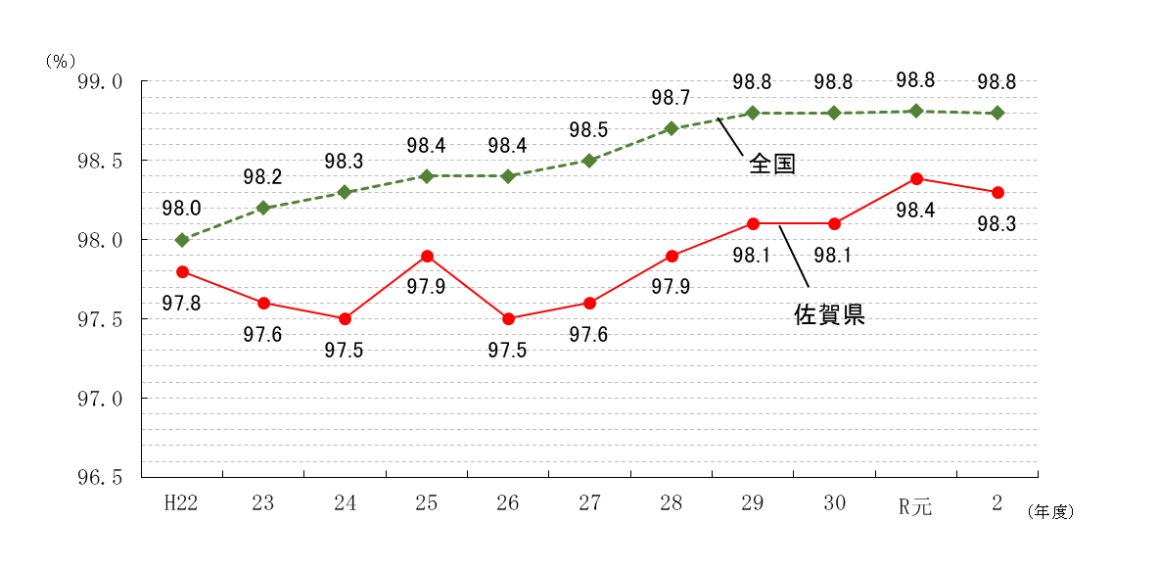
図-1 中学校・義務教育学校卒業者の高等学校等進学率の推移

0.0

- 37 -
(4) 就職者総数のうち県外へ就職した者は7人(26.9％)で、前年度より2人(40.0％)増加し
ている。

表-52 中学校・義務教育学校卒業者の県内・県外就職者数の推移
 |  |  |  |  |  | (単位：人・％)
年 度 |  | 就職者総数 | 県内就職者 | 県外就職者 | 県内就職率 | 県外就職率
H22 |  | 35 | 20 | 15 | 57.1 | 42.9
23 |  | 38 | 25 | 13 | 65.8 | 34.2
24 |  | 45 | 33 | 12 | 73.3 | 26.7
25 |  | 37 | 25 | 12 | 67.6 | 32.4
26 |  | 50 | 43 | 7 | 86.0 | 14.0
27 |  | 41 | 35 | 6 | 85.4 | 14.6
28 |  | 40 | 33 | 7 | 82.5 | 17.5
29 |  | 41 | 36 | 5 | 87.8 | 12.2
30 |  | 23 | 16 | 7 | 69.6 | 30.4
R元 |  | 25 | 20 | 5 | 80.0 | 20.0
2 |  | 26 | 19 | 7 | 73.1 | 26.9

(5) 就職者総数を産業部門別にみると、第1次産業1人(3.8%)、第2次産業8人(30.8%)、
第3次産業14人(53.8%)、左記以外・不詳3人(11.5%) となっている。

表-53 中学校・義務教育学校の県内・県外別産業別就職者数 |  |  |  |  |  |  |  | (単位：人)
区 分 |  | 第一次産業 | 第二次産業 | 第三次産業 | 左記以外 ・不詳 | 計
 |  |  |  |  |  |  | 男 | 女
計 |  | 1 | 8 | 14 | 3 | 26 | 17 | 9
地域別 | 県内 | 1 | 7 | 11 | - | 19 | 11 | 8
 | 県外 | - | 1 | 3 | 3 | 7 | 6 | 1
男女別 | 男 | 1 | 5 | 8 | 3 | 17
 | 女 | - | 3 | 6 | - | 9
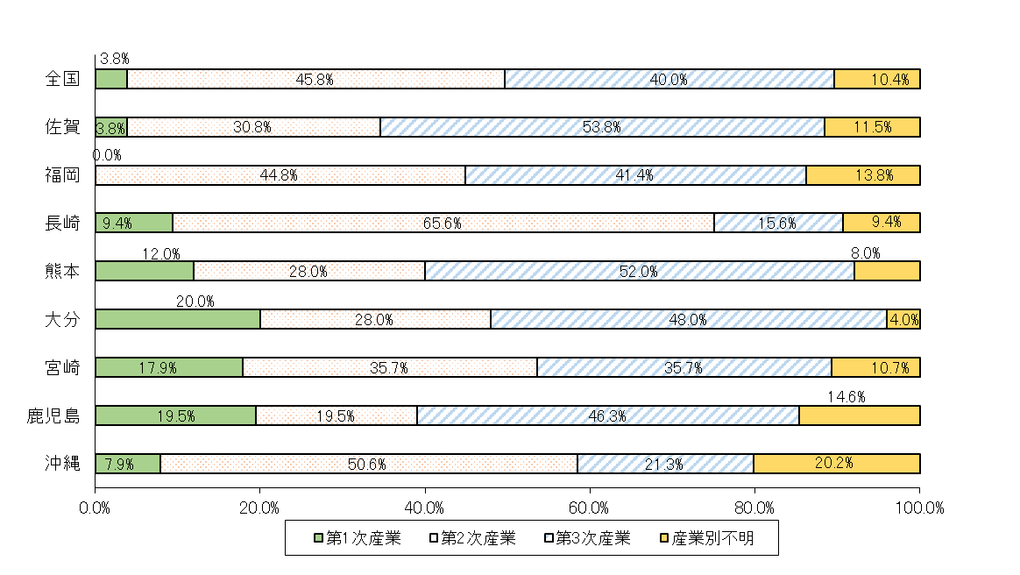
図-2 中学校・義務教育学校卒業者における就職者の産業別構成比の比較

15 | 3 | 3 | 0 | 0
増減 | 0 | 0 | 0 | 0
15 | 3 | 3 | 0 | 0
増減 | 0 | 0 | 0 | 0

